商品登録書
【商 品 登 録 書】

 | 区分 |  |  | 1 |  | 新規 |  |  |  |  |  |  |  |  |  |  |  |  |  |  |  |  | 提出者 |  |  | 松本 光 |  |  |  |  | 提出日 |  |  | 2016-02-10

 | JAN |  |  |  |  |  |  | メーカー名 |  |  |  |  | 商品名1 |  |  |  |  |  |  |  |  |  | 商品名2 |  |  |  |  |  |  |  | フレーバー |  | 容量 |  |  | 希望小売価格
 | 4987241150199 |  |  |  |  |  |  | ロート製薬 |  |  |  |  | ロートジー |  |  |  |  |  |  |  |  |  | コンタクトa |  |  |  |  |  |  |  | - |  | 12ml |  |  | ¥650

 | 商品画像 |  |  |  |  |  |  |  |  |  |  |  |  |  | 大分類CD |  |  |  | 大分類名 |  |  |  |  |  | 棚割CD |  |  | 棚割名 |  |  |  | 中分類CD |  |  | 中分類名
 | 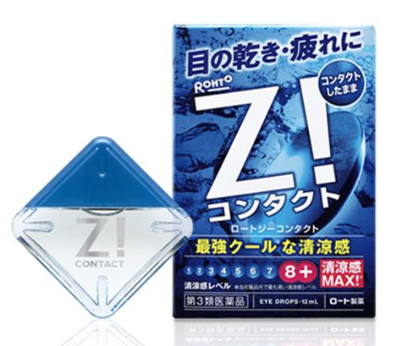 基本画像1枚 |  |  |  |  |  |  |  |  |  |  |  |  |  | 01 |  |  |  | 医薬品・医薬部外品 |  |  |  |  |  | 06 |  |  | 目薬 |  |  |  | 010601 |  |  | 目薬

 |  |  |  |  |  |  |  |  |  |  |  |  |  |  | 確定商品CD |  |  |  |  |  |  |  |  |  | 010601 |  |  |  |  |  |  | 0007

 |  |  |  |  |  |  |  |  |  |  |  |  |  |  | 催事CD |  |  |  | クーポンCD |  |  |  |  |  |  |  |  |  | TOPICS CD |  |  |  | 中分類ランキングCD
 |  |  |  |  |  |  |  |  |  |  |  |  |  |  | - |  |  |  | - |  |  |  |  |  |  |  |  |  | - |  |  |  | -

 |  |  |  |  |  |  |  |  |  |  |  |  |  |  | 商品特徴
 |  |  |  |  |  |  |  |  |  |  |  |  |  |  | 疲れた瞳をリフレッシュしたいときに、コンタクトレンズをしたまま点眼できます。コンタクトレンズユーザーが感じる目のさまざまなトラブルにも対応できるバランスのとれた処方と、クールな清涼感が特長です。自由な角度で点眼できる「フリーアングルノズル」を採用しました。（無色透明） 【第３類医薬品】

 | 使用方法
 | 1回1～2滴、1日5～6回点眼してください。

 | 追加テキスト

 | 購入可能DS |  |  |  |  |  |  |  |  |  | 購入可能EC |  |  |  |  |  |  |  |  |  | お勧めシーズン |  |  |  | 関連リンク商品JAN
 | 1001 | 1002 | 1003 | 1004 | 1005 | 1006 | 1007 | 1008 | 1009 | 1010 | 5001 | 5002 | 5003 | 5004 | 5005 | 5006 | 5007 | 5008 | 5009 | 5010 | SP | SM | A | W | 商品1 |  |  |  |  | 商品2 |  |  |  |  | 商品3
 | - | - | - | - | - | - | - | - | - | - | - | - | - | - | - | - | - | - | - | - | 1 | 1 | 1 | 1 | - |  |  |  |  | - |  |  |  |  | -

 | 写真1 |  | 写真2 |  | 写真3 |  | 写真4 |  |  | 登録日 |  |  |  |  |  |  |  |  | 掲載開始日 |  |  |  |  |  |  |  | 修正日 |  |  |  |  |  | 掲載終了日
 | 1 |  | - |  | - |  | - |  |  | 2016-02-10 |  |  |  |  |  |  |  |  | 即日 |  |  |  |  |  |  |  | - |  |  |  |  |  | -

